general
 |  |  |  |  |  |  |  |  |  |  |  |  |  |  |  |  |  |  | HÖHERGEFÜHRTER BESCHLAG (HL)
Zvol jazyk: |  |  |  |  |  | Lichte Breite |  |  |  | mm
Select a language: |  |  |  |  |  |  |  |  |  |  |  |  |  |  |  |  |  |  |  | HL max 4100 mm;
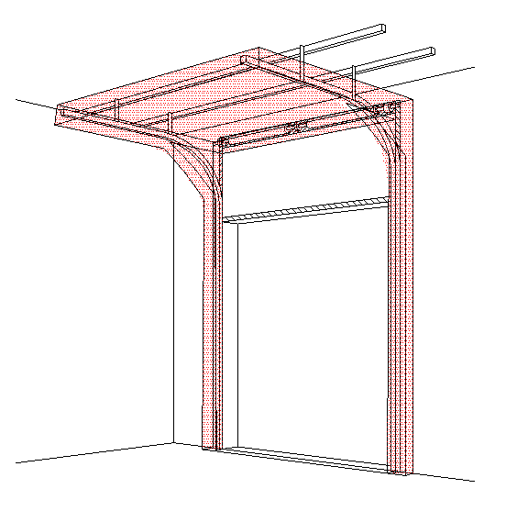
B
Wählen Sie eine Sprache: |  |  | DE |  |  | Lichte Höhe |  |  |  | mm |  | Fülen Sie bitte markierte Felder! |  |  |  |  |  |  |  | W max 8000 mm; H max 6500 mm; max. 40 m2
Wybierz język:
Sélectionner une langue: |  |  |  |  |  | Freiraum über Sturz |  |  |  | mm
Valige keel
Valitse kieli: |  |  |  |  |  | Bedienung
Выберите язык: |  |  |  |  |  |  |  |  |  |  |  |  |  | DURCHSCHNITT A-A
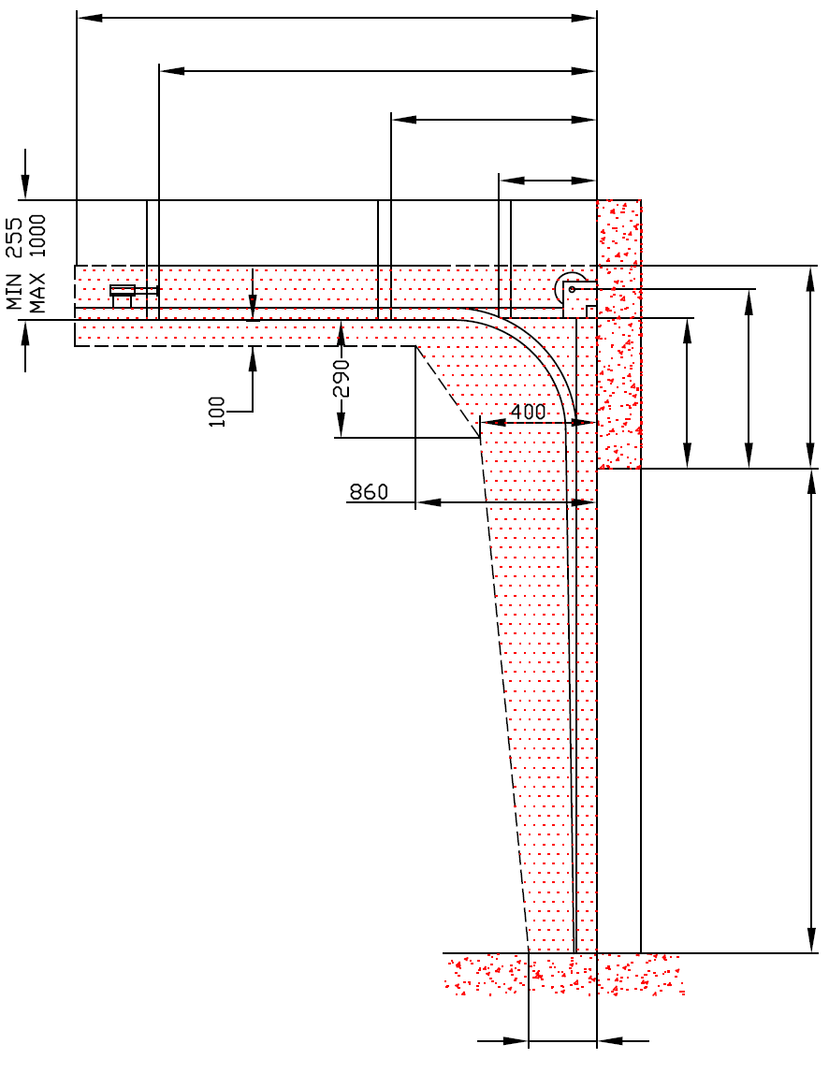
 |  |  |  |  |  | Paneel-Typ |  |  |  |  |  |  | D
 |  |  |  |  |  |  |  |  |  |  |  |  | X
 |  |  |  |  |  | Laufschienen-Typ |  |  |  |  |  |  |  |  | Y
 |  | INNENANSICHT
 |  |  |  |  |  |  |  |  |  |  |  |  |  |  |  | Y2

F
A
HL
F
A

 |  |  |  |  |  |  | (1) BENÖTIGTER FREIRAUM

 |  |  |  |  |  |  | (2) Benötigter Freiraum bei Elektro- oder Haspelkettenbedienung |  |  |  |  |  |  |  |  |  |  |  |  |  | Montage auf Mauerwerk und Ziegel

H
 |  |  |  |  |  | f | (3) Montagefläche für Antriebsteuerung. Siehe Produktdokumentation für Abmessungen
 |  |  |  |  |  |  | Achse ca. 1.400 bis 1.500 mm vom Boden
H
 |  |  |  |  |  |  | (4) Die Parameter der Steckdosen sind in der Produktdokumentation zu finden. |  |  |  |  |  |  |  |  |  |  |  |  |  | Montage auf Porenbeton oder Gasbeton

 |  |  |  |  |  |  | (5) MONTAGEFLÄCHE FÜR DEN MOTOR

 |  |  |  |  |  |  |  |  |  |  |  |  |  |  |  |  |  |  |  |  | Montage auf ISO-Trapezblechfassade

R
 |  |  |  |  |  |  |  |  |  |  |  |  |  |  | 250
L
W
 |  |  |  |  |  |  |  |  |  | Bodenneigung
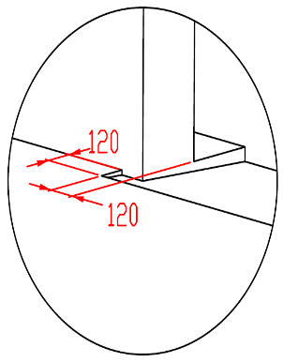
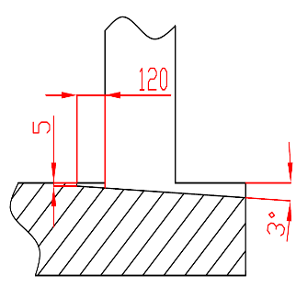
B
Angebot/Bestellung:
 |  |  | DURCHSCHNITT B-B

Position:
 | 250

L+W+R
 |  |  |  |  |  |  |  |  |  |  |  |  |  |  | BENÖTIGTE MONTAGEFLÄCHEN

 |  |  |  |  |  |  |  |  |  |  |  |  |  |  | MONTAGEFLÄCHE FÜR DEN MOTOR |  |  |  |  | BENÖTIGTER FREIRAUM

ACHTUNG:
Für Seilbruchsicher mit orangefarbenem Deckel Seitenabstand (L und R) min. 145mm
Die hinteren Seiten der Sturze und Pfeiler, sowie die Montagefläche für das Federpaket müssen eben und auf einer Linie liegen. |  |  |  |  |  |  |  |  |  |  |  |  |  |  | VORBEREITUNGEN UND ARBEITEN DIE VOM AUFTRAGGEBER ZU ERBRINGEN SIND, AUßER BEI SCHRIFTLICHER VEREINBARUNG IM VORAUS:
Im übrigen müssen die lichten Masse eben und rechtwinklig sein.
Der Fussboden muss glatt und waagerecht sein. |  |  |  |  |  |  |  |  |  |  |  |  |  |  | Bauseits:
Wenn 1 1/4 "Schaft, Sturz ist HL + 360 und Achse der Welle ist HL + 210 mm |  |  |  |  |  |  |  |  |  |  |  |  |  |  | Ein stählerner Montagerahmen zur Befestigung der vertikalen Laufschienen und des Federpakets bei nicht tragfähigen Flächen wie z.B. Porenbeton, Gasbeton, Isolationspanelen u.s.w..
MASSE in mm |  |  |  |  | Elektrisch- oder Haspelkettenbedient |  |  |  |  |  | Freiraum über Sturz
W | Lichte Breite |  |  | W | L/R | Antriebseite |  |  |  | min. 375 | F
H | Lichte Höhe |  |  | H | L/R | Andere Seite |  |  |  | min. 125 |  |  |  |  | Benötigte Montageflächen und Freiräume gemäß Zeichnung.
HL | Höhe der Führung |  |  | HL | D | Einbautiefe |  |  | H - HL + 1000 |  | Höhe der Führung |  |  |  | Elektrisch (bei elektrisch bedienten Toren):
F | Freiraum über Sturz |  |  | F | Aufhängepunkte, wenn |  |  | D<=3000 |  |  | HL | -270 |  |  | Die Parameter der Steckdosen sind in der Produktdokumentation zu finden.
A | Mitte Achse zum Sturz |  |  | A | X | Aufhängepunkte |  |  | H- HL |  | HL < 1370 & H< 4800 |  | HL + 270
L | Freiraum LINKS |  |  | L | Aufhängepunkte, wenn |  |  | 3000<D<=4500 |  |  | 1370 = < HL < 3050 & H< 4800 |  | HL + 320 |  | Aufgestellt: |  | Bereinigt: | Bereinigt am: |  | Dateiname: |  | Datum: | Massst.: | Format:
R | Freiraum RECHTS |  |  | R | X | 1. Aufhängepunkt |  |  | H-HL |  | 3050 = < HL < 4100 |  | HL + 360 |  | K. Luňák |  | R. Kříž | 2023-04-03 |  | STP |  | 2024-04-03 | - | A3

D | Einbautiefe |  |  | D | Y | 2. Aufhängepunkt |  |  | 1/2 X |  | Mitte Achse zum Sturz |  |  |  | http://door-documents.com/en/indy-installation-drawing-hl |  |  | BAUBEREITSCHAFT
X | 1. Aufhängepunkt |  |  |  | Aufhängepunkte, wenn |  |  | D>4500 |  |  | A | #VALUE!
Y | 2. Aufhängepunkt |  |  |  | X | 1. Aufhängepunkt |  |  | H-HL+500 |  | HL< 1370 | HL +160
Z | 3. Aufhängepunkt |  |  |  | Y | 2. Aufhängepunkt |  |  | (X/3)*2 |  | HL< 3050 | HL +190
 |  |  |  |  | Y2 | 3. Aufhängepunkt |  |  | X/3 |  | HL< 4100 | HL +210
 |  |  |  |  |  |  |  |  |  |  |  |  |  |  |  |  |  | HÖHERGEFÜHRTER BESCHLAG (HL) |  |  |  | Kode: | Version:
 |  |  |  |  |  |  |  |  |  |  |  |  |  |  |  |  |  |  |  |  |  | 20 | 2414

SW-R
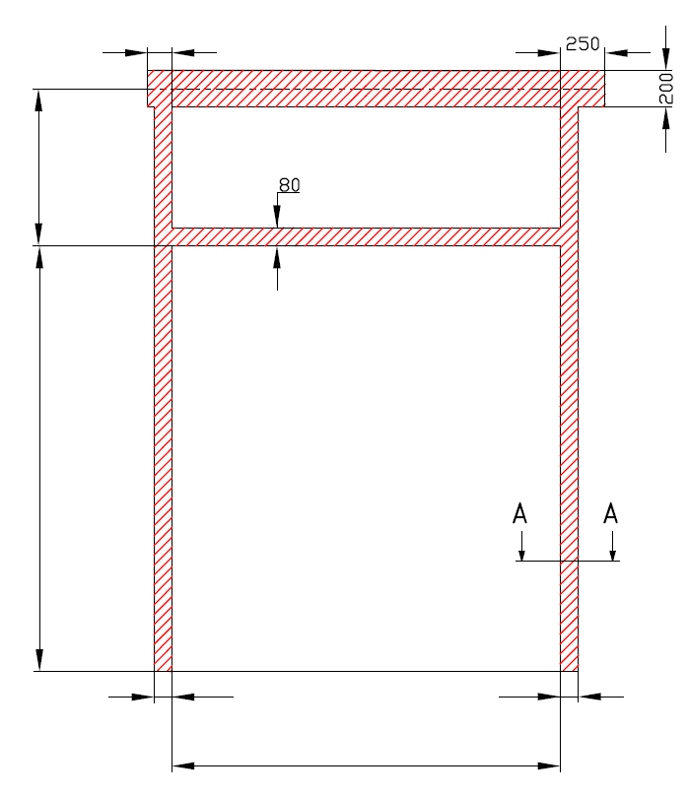

A

H

R
L

W


RAHMEN - HÖHERGEFÜHRTER BESCHLAG (HL)

Bedienung | Antrieb - rechts

Aufgestellt:

Bereinigt:

Datum:

SW-L
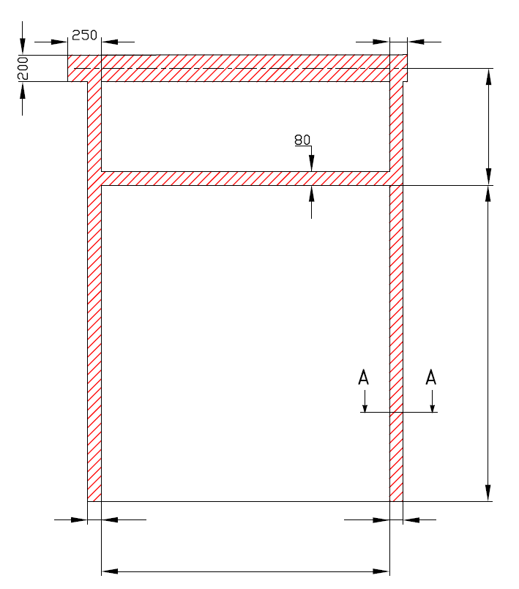

A

H

L
R

W

RAHMEN - HÖHERGEFÜHRTER BESCHLAG (HL)

Bedienung | Antrieb - links

Aufgestellt:

Bereinigt:

Datum:

Manually_operated
A

H

L
R

W

RAHMEN - HÖHERGEFÜHRTER BESCHLAG (HL)

Bedienung | hand

Aufgestellt:

Bereinigt:

Datum:

